其他
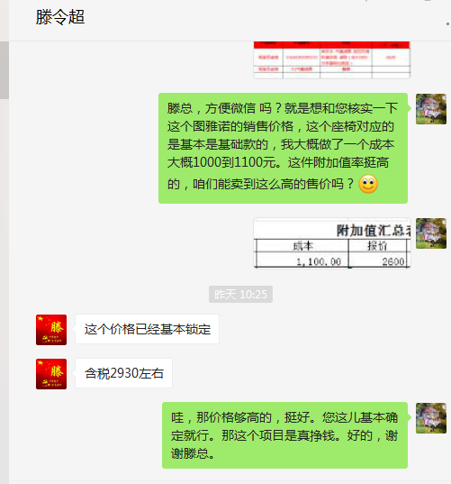
序号 | 项 目 | 内容 | 规格尺寸（如有） | 说明
1 | 生产地点
2 | 客户地点
3 | 客户付款方式
4 | 喷涂件生产地点
5 | 委外加工
6 | 物流包装信息
7 | 客户现场服务要求
8 | 客户所在地第三方收费标准
9 | 客户是否指定供方及其结算方式
10 | 面料价格 |  |  |  | 采购
11 | 产品特殊特性
12

